比較ツール
バス、モノレールと自動車の利用コスト簡易比較ツール

自動車と公共交通（バス・モノレール）の料金を比較し、どちらが経済的に優位となるのかを可視化するためのツール作成を目指しています。本ツールを使用して頂くことで、どちらの手段があなたにとって経済的なのか試算することが出来ます。 ※ご使用にあたり、あくまで試算であることから、正確な金額ではないことにご留意ください。

料金比較結果: | ----
【説明】ご自宅が右図のエリアである場合、黄色セルのプルダウンメニューから選択してください。
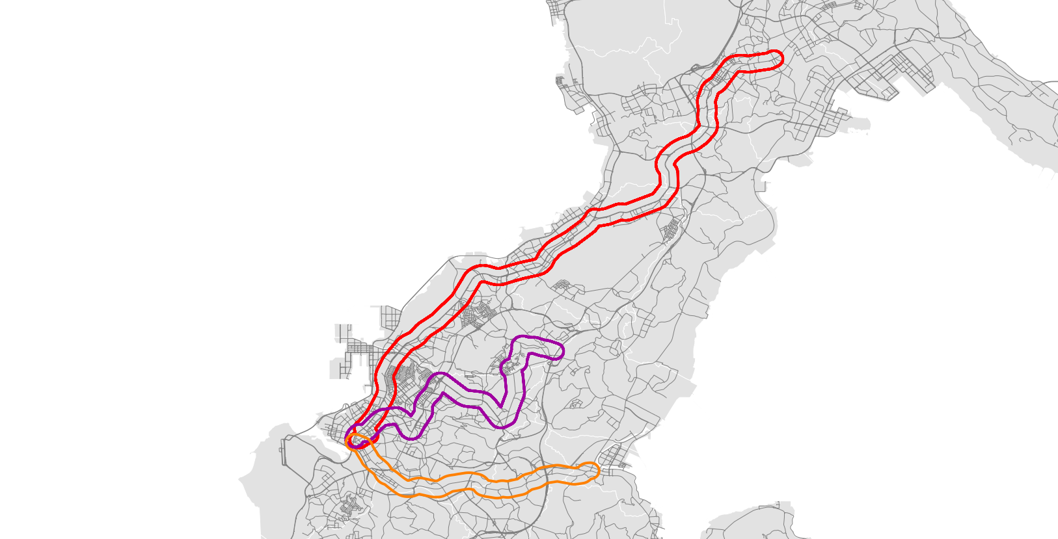
①国道58号・330号沿線（那覇⇔コザ）
③沖縄都市モノレール沿線
②国道329号・330号沿線（那覇⇔与那原）

①沿線居住地 | 選択して下さい

【説明】黄色セルのプルダウンメニューから、ご自宅、職場近くのバス停を選択してください。

②出発バス停・駅 |  | ③到着バス停・駅
沿線居住地を選択して下さい | ▶ | 沿線居住地を選択して下さい
距離 |  | 往復料金
入力されていません |  | 入力されていません
【説明】上記に当てはまらない場合は、ご自宅から職場までの通勤距離、バス料金をお調べいただき、下記のセルに入力してください。①～③まで入力された方は④、⑤は"0"としてください。

④距離 |  | ⑤往復料金
0.0 km |  | 0 円
【説明】車の利用料金を計算するため、以下の黄色セルに入力をお願いします。詳しい数字が分からない場合は、大まかな数値を入力するか、"0"と入力してください。
 |  |  |  |  |  |  |  | あなたの1日当たりのバス利用料です⇒ | 0 | 円/日
 |  |  |  |  |  |  |  | あなたの1日当たりの車利用料です⇒ | 0 | 円/日
あなたが購入した車の金額を入力してください。⇒ |  |  | 1,500,000 | 円
車を購入してからの年数を入力してください。⇒ |  |  | 5 | 年 |  | 0 | 円/日 | あなたの1ヶ月当たりのバス利用料です⇒ | 0 | 円/月
車の今後の使用予定年数を入力してください。⇒ |  |  | 5 | 年 |  |  |  | あなたの1ヶ月当たりの車利用料です⇒ | 0 | 円/月
駐車場にかかる月の費用を入力してください。⇒ |  |  | 20,000 | 円/月
ガソリンの単価を入力してください。⇒ |  |  | 158 | 円/ℓ |  | 0 | 円/日 | あなたの1年当たりのバス利用料です⇒ | 0 | 円/年
車の燃費を入力してください。⇒ |  |  | 10 | km/ℓ |  | 0 | 円 | あなたの1年当たりの車利用料です⇒ | 0 | 円/年
車検等その他費用を入力してください。⇒ |  |  | 150,000 | 円
車検の年数が分かれば入力してください。⇒ |  |  | 2 | 年 |  | 0 | 円/日
通勤手当が支給されていれば入力してください。⇒ |  |  | 5,000 | 円/月
1ヶ月の内、通勤する日数を入力してください。⇒ |  |  | 0 | 日 | 合計 | 0 | 円/日

